Fluxo de ar pela direita
Pressão x Tensão
 | Pressão 1 (Pa) | Pressão 2 (Pa)
Tabela 1 |  |  |  | Tabela 2
Corrente (mA) | Tensão (V) | Pressão 1 (Pa) | Pressão 2 (Pa) | Altura 1 (mm) | Altura 2 (mm)
0 | 2.5 | 0.0 | 9.8 | 0.0 | 1.0
31 | 3.0 | 0.0 | 14.6 | 0.0 | 1.5
40 | 3.5 | 0.0 | 14.6 | 0.0 | 1.5
46 | 4.0 | 0.0 | 14.6 | 0.0 | 1.5
52 | 4.5 | 0.0 | 14.6 | 0.0 | 1.5
59 | 5.0 | 0.0 | 19.5 | 0.0 | 2.0
64 | 5.5 | 0.0 | 19.5 | 0.0 | 2.0
72 | 6.0 | 0.0 | 19.5 | 0.0 | 2.0
77 | 6.5 | 0.0 | 24.4 | 0.0 | 2.5
84 | 7.0 | 0.0 | 24.4 | 0.0 | 2.5
91 | 7.5 | 0.0 | 24.4 | 0.0 | 2.5
98 | 8.0 | 0.0 | 29.3 | 0.0 | 3.0
105 | 8.5 | 0.0 | 29.3 | 0.0 | 3.0
111 | 9.0 | 0.0 | 34.1 | 0.0 | 3.5
118 | 9.5 | 0.0 | 34.1 | 0.0 | 3.5
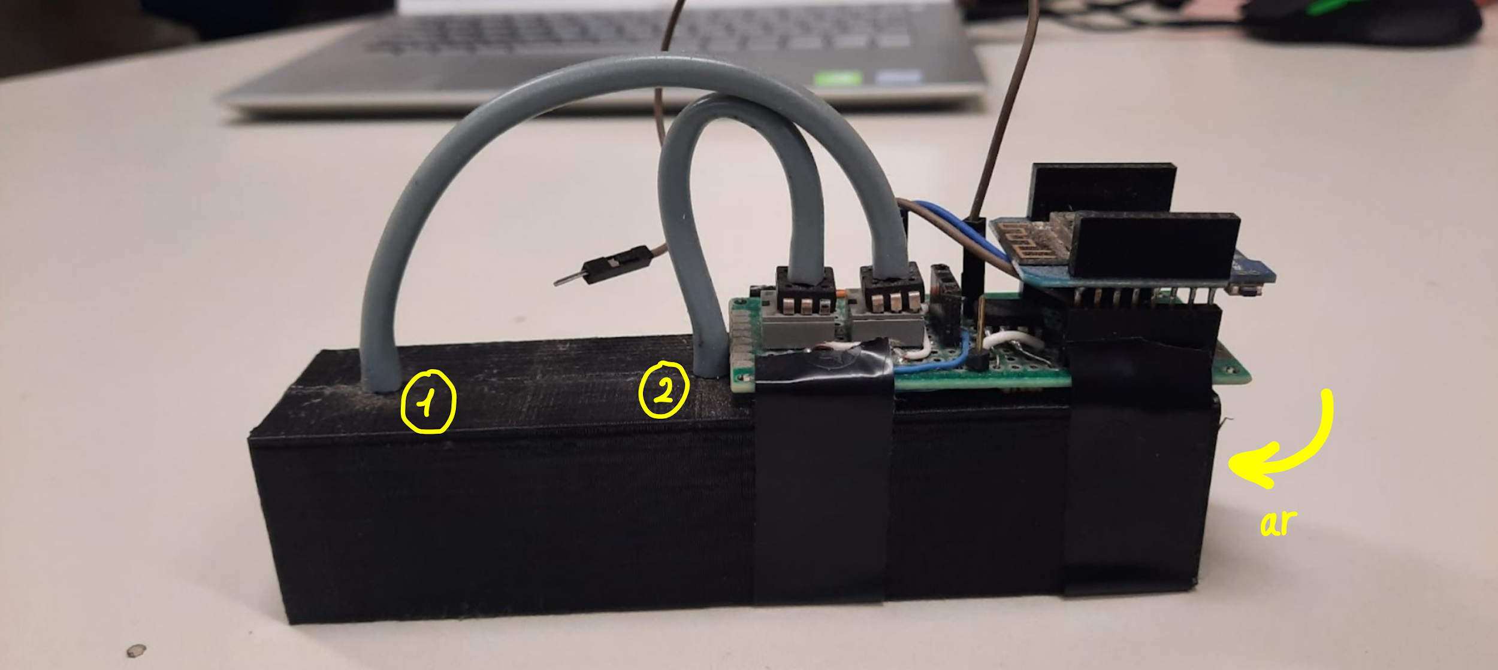
125 | 10.0 | 0.0 | 39.0 | 0.0 | 4.0
132 | 10.5 | 0.0 | 39.0 | 0.0 | 4.0
139 | 11.0 | 0.0 | 43.9 | 0.0 | 4.5
146 | 11.5 | 0.0 | 43.9 | 0.0 | 4.5
153 | 12.0 | 0.0 | 43.9 | 0.0 | 4.5
160 | 12.5 | 0.0 | 43.9 | 0.0 | 4.5
168 | 13.0 | 0.0 | 48.8 | 0.0 | 5.0
176 | 13.5 | 0.0 | 48.8 | 0.0 | 5.0
182 | 14.0 | 0.0 | 48.8 | 0.0 | 5.0
189 | 14.5 | 0.0 | 48.8 | 0.0 | 5.0
196 | 15.0 | 0.0 | 53.6 | 0.0 | 5.5
 |  |  |  |  |  | Imagem 2: fluxo de ar entrando pela direita.

